Estadísticas
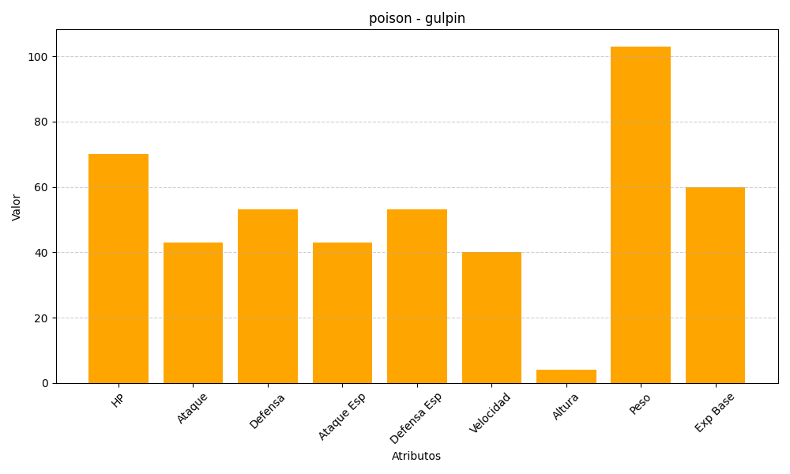
ID | Nombre | Tipo | HP | Ataque | Defensa | Ataque Especial | Defensa Especial | Velocidad | Altura | Peso | Experiencia Base
316 | gulpin | poison | 70 | 43 | 53 | 43 | 53 | 40 | 4 | 103 | 60

